Bug
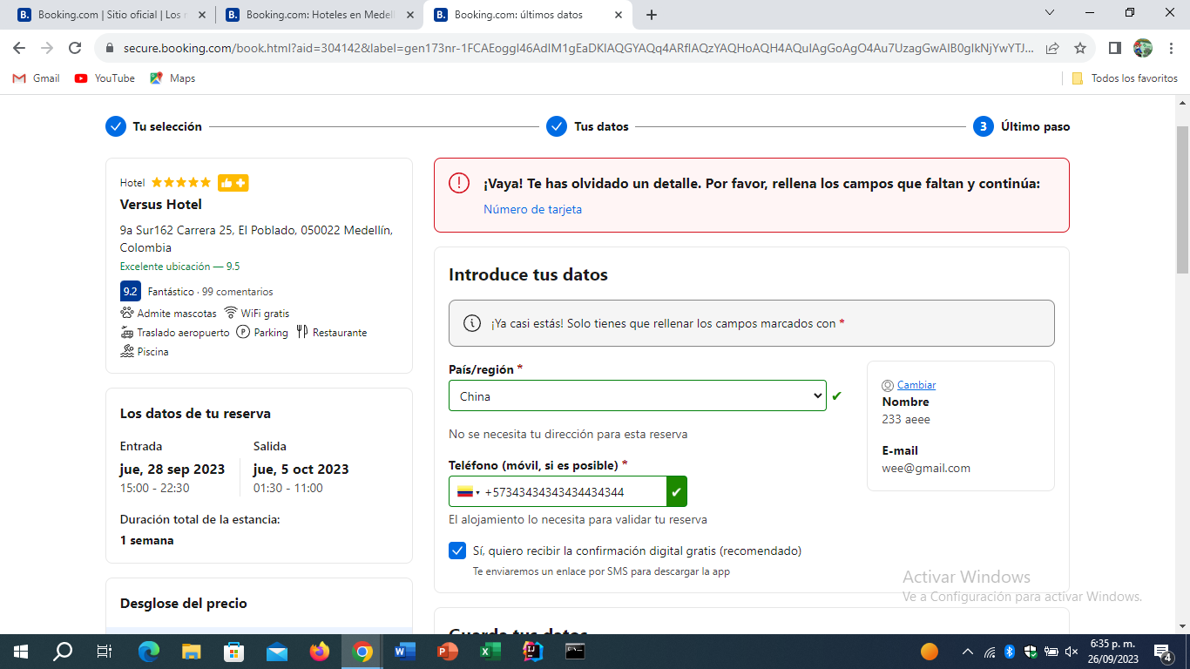
id bug | Nombre | Descripcion | Pasos a producir | Evidencia
1 | login | no permite volver a la pagina de inicio o de cancelar el inicio de sesion | ingreso a la pagina web ingreso a iniciar sesion | 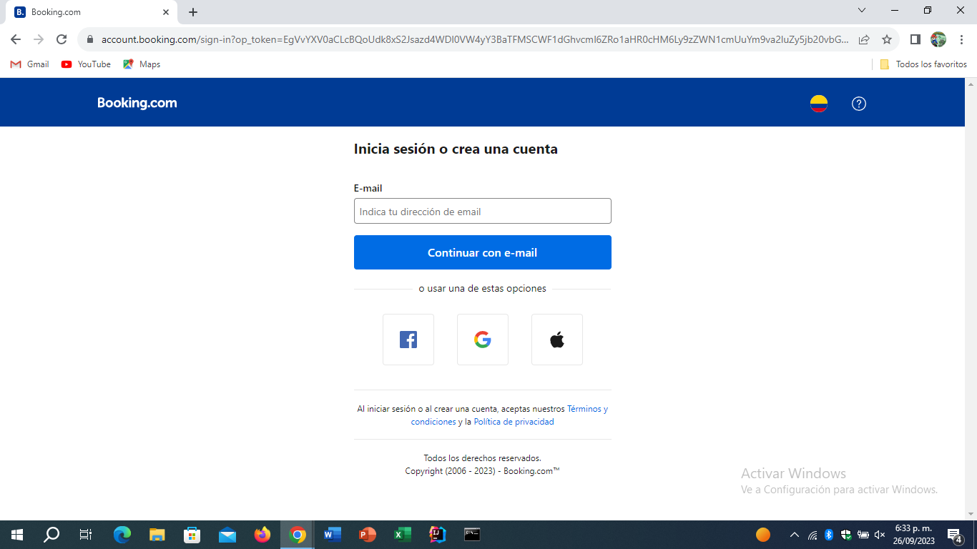
2 | telefono | permite ingresar una cantidad sin fin de numeros y verifica como si exisitiera | ingresar al pagina wed ingresar al modulo alojamiento ingresar sitio ingresar dia de ingreso y salida ingresa cantidad de adultos habitaciones da click buscar seleciona habitacion dar click reservar llenar campos de reserva nombre apellido e- mail pais region telefono

